oj8710
견 적 서

휘슬링락컨트리클럽 |  | 귀하
전 화 :
주 소 :
담당자 :

아래와 같이 견적합니다.

견 적 합 계 : | ₩290,000
견 적 일 자 : | 2017-04-07 16:06:14
결 재 조 건 :

품 명 | 규 격 | 수 량 | 단 가 | 금 액 | 세 액 | 합 계 액
 |  |  |  | - | - | -
복합기 | HP 오피스젯프로 8710 | 1 | 263,636 | 263,636 | 26,364 | 290,000
 | A4 컬러 잉크젯 복합기 |  |  | - | - | -
 |  |  |  |  |  | -
 | 인쇄속도 : 22ppm |  |  |  |  | -
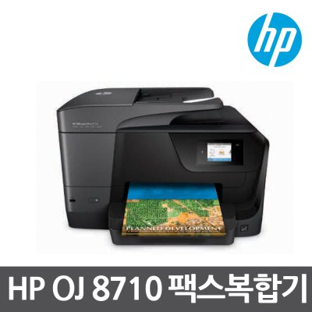
 | 자동양면 인쇄속도 : 12ppm |  |  |  |  | -
 | 4800 x1200dpi |  |  |  |  | -
 | 복사,스캔,팩스기능 |  |  |  |  | -
 | 자동양면인쇄 기능 |  |  |  |  | -
 |  |  |  |  |  | -
 |  |  |  |  |  | -
 |  |  |  |  |  | -
 |  |  |  |  |  | -
 | 955 검정잉크(1,000매):25,000원
 | 955 파랑잉크(700매):18,000원
 | 955 빨강잉크(700매):18,000원 |  |  | - | - | -
 | 955 노랑잉크(700매):18,000원 |  |  | - | - | -
 |  |  |  |  | - | -
 |  |  |  | - | - | -
 |  |  |  | - | - | -
 |  |  |  | - | - | -
 |  |  |  | - | - | -
 |  |  |  | - | - | -
 |  |  |  | - | - | -
 |  |  |  | - | - | -
 |  |  |  | - | - | -
 |  |  |  | - | - | -
* 결제계좌 : 신한 110-138-600484 씨넷 조규장 |  |  | 합 계 | 263,636 | 26,364 | 290,000
* 견적담당 : 유지현(033-264-3200)
* REMARK

oj8720
견 적 서

휘슬링락컨트리클럽 |  | 귀하
전 화 :
주 소 :
담당자 :

아래와 같이 견적합니다.

견 적 합 계 : | ₩390,000
견 적 일 자 : | 2017-04-07 16:06:14
결 재 조 건 :

품 명 | 규 격 | 수 량 | 단 가 | 금 액 | 세 액 | 합 계 액
 |  |  |  | - | - | -
복합기 | HP 오피스젯프로 8710 | 1 | 354,545 | 354,545 | 35,455 | 390,000
 | A4 컬러 잉크젯 복합기 |  |  | - | - | -
 |  |  |  |  |  | -
 | 인쇄속도 : 24ppm |  |  |  |  | -
 | 자동양면 인쇄속도 : 20ppm |  |  |  |  | -
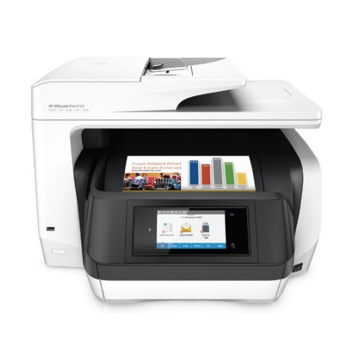
 | 4800 x1200dpi |  |  |  |  | -
 | 복사,스캔,팩스기능 |  |  |  |  | -
 | 자동양면인쇄 기능 |  |  |  |  | -
 |  |  |  |  |  | -
 |  |  |  |  |  | -
 |  |  |  |  |  | -
 |  |  |  |  |  | -

 | 955 검정잉크(1,000매):25,000원
 | 955 파랑잉크(700매):18,000원 |  |  | - | - | -
 | 955 빨강잉크(700매):18,000원 |  |  | - | - | -
 | 955 노랑잉크(700매):18,000원 |  |  |  | - | -
 |  |  |  | - | - | -
 |  |  |  | - | - | -
 |  |  |  | - | - | -
 |  |  |  | - | - | -
 |  |  |  | - | - | -
 |  |  |  | - | - | -
 |  |  |  | - | - | -
 |  |  |  | - | - | -
 |  |  |  | - | - | -
* 결제계좌 : 신한 110-138-600484 씨넷 조규장 |  |  | 합 계 | 354,545 | 35,455 | 390,000
* 견적담당 : 유지현(033-264-3200)
* REMARK

